Лист1
№ | id bag | Приоретет | Статус | Серьезность | Операционная система, браузер | Название бага/ что идет не так | Где/ условия воспроизведения ошибки | Screenshot | e-mail
1 | 222 | Низкий | Новый | Minor | Microsoft windows (version..) Chrome (version 106.0.5249.119) | Все нули не равносторонний треугольник: При вводе значений появляется надпись "Это равносторонний треугольник" (вместо надписи "Все поля пустые") | 1. Открыть главную страницу сайта https://playground.learnqa.ru/puzzle/triangle 2. Осуществить ввод данных в тренажер (тестирование программы про треугольник) 2.1.Ввести в строку А: 0, в строку В: 0, в строку С: 0 | 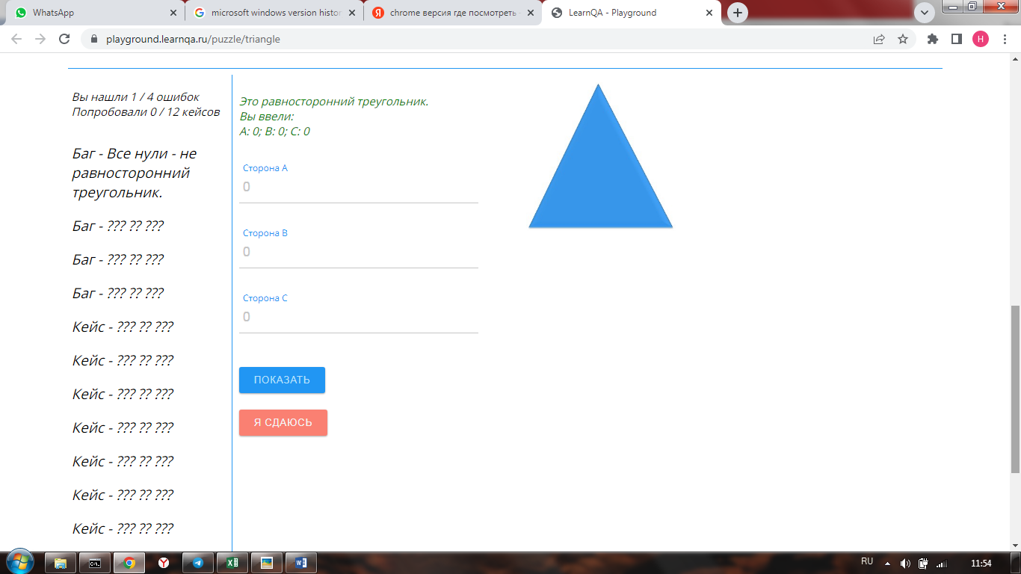 | ………
2 | 223 | Низкий | Новый | Minor | Microsoft windows (version..) Chrome (version 106.0.5249.119) | Форма не правильно работает с нецелыми числами: При вводе значений появляется надпись "Это не треугольник" (вместо надписи "Это остроугольный треугольник") | 1. Открыть главную страницу сайта https://playground.learnqa.ru/puzzle/triangle 2. Осуществить ввод данных в тренажер (тестирование программы про треугольник) 2.1.Ввести в строку А: 10.2, в строку В: 5.2, в строку С: 14.1 | 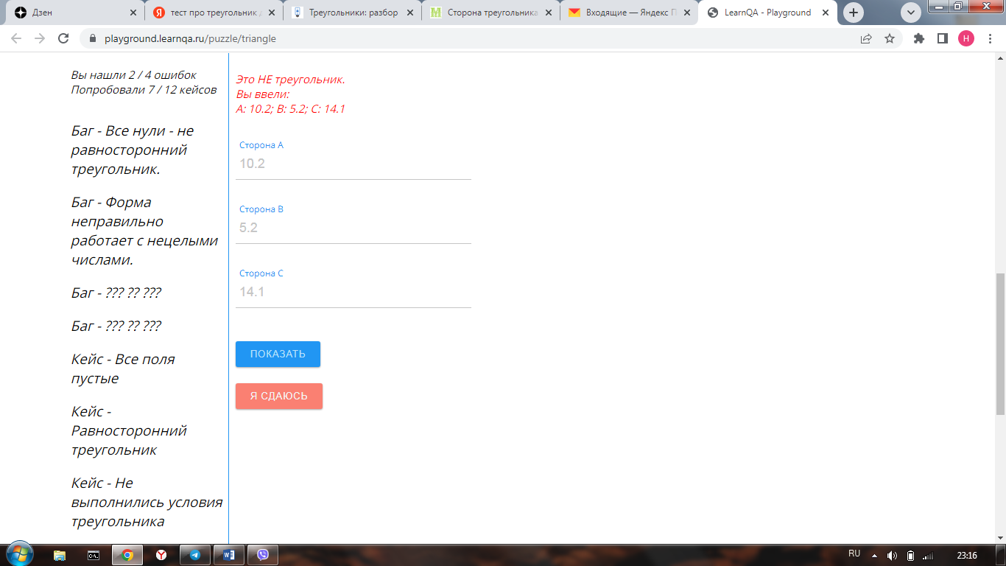 | ………
3 | 224 | Низкий | Новый | Minor | Microsoft windows (version..) Chrome (version 106.0.5249.119) | Форма не валидирует поле С: При вводе значений появляется надпись "Это не треугольник" (вместо надписи "Задайте все стороны" | 1. Открыть главную страницу сайта https://playground.learnqa.ru/puzzle/triangle 2. Осуществить ввод данных в тренажер (тестирование программы про треугольник) 2.1.Ввести в строку А: 5, в строку В: 6, в строку С: (удалить 0 и ничего не вводить). |   

